guidelines
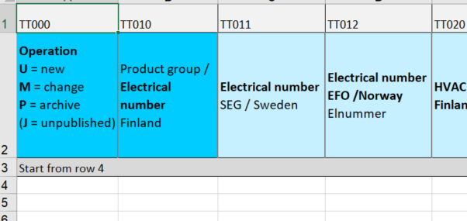
Version 2017
Sähkönumerot.fi -service reads in the information according to the code placed in the first row. The column order is irrelevant.
Guidelines
Meaning of the colour of the column headers
These fields are mandatory information applying electrical number and delivering the information to the wholesalers.
These fields are not mandatory but recommendable. All fields are essential, so it's recommend to add all asked information.
These fields are left empty
and
These fields are related to the pricing. Fields with dark green header are mandatory.
New user: Ask for User Account from: tuotetiedot@stkliitto.fi

Blue

Light blue

Gray

Green
Light green

Start filling in the information Product information sheet from row 4.

